重资产
 | balancesheet |  |  |  |  |  | 轻重又以什么标准划分呢？老唐个人习惯，是用“当年税前利润总额/生产资产”，得出的比值如果显著高于社会平均资本回报率(按银行贷款标准利率的两倍毛估)，则属于轻公司，反之则属于重公司。
 |  | 固定资产 |  | fix_assets | 8523256960.1
 |  | 在建工程 |  | cip | 456328292.13 |  | 示，生产资产合计约125亿元，当年税前利润总额.214亿元。214÷125=171%。这个比例显著高于社会资本平均回报率(6%×2=12%)，证明很多利润是靠生产资产之外的其他资产赚来的。换句话说，其他人若同样投入125亿元，可能只能获得约15亿元的利润。那么，多出来的199亿元(214-15)，就是“轻”资产创造出的利润。
 |  | 工程物资 |  | const_materials | 1725110.46
 |  | 无形资产里的土地 |  | intan_assets | 3563308110.5
 |  |  |  |  |  |  | 重资产行业的一大特点，就是一旦没有新需求后，已经投入的产能退不出来。要退的话，价值归零。
 |  |  |  | Sum | 12544618473 | 125.44618473

 |  |  |  |  |  |  | 老唐此处所谈的生产资产，一般教科书里可能会称之为“有形资产”。但老唐通常会把无形资产的重要组成部分——土地也包括在内。为避免有形和无形的混淆，我们就暂时叫它“生产资产”吧。
 |  |  |  |  |  |  | 它包括企业资产负债表里的固定资产、在建工程、工程物资以及无形资产里的土地。
 | Income
 |  | 利润总额 | total_profit |  | 21432360426

应收款占总资产的比例，
 | 应收款，老唐一般用资产负债表的所有带“应收”两个字的科目数字总和，减去“应收票据”里银行承兑汇票金额(银行承兑汇票等于略打折的现金)。
 | 何分析应收与总资产的比例？ |  |  | 第一看是否过大。总资产里过半都是应收款，这公司显然有问题(一般超过三成已经算严重了)。
 |  |  |  | 第二看是否有巨变。正常来说，不应该发生超过营业收入增幅的应收款增幅。
 |  |  |  | 第三看是否有异常。所谓异常，如某些应收款单独测试减值为零，应收款集中在少数几家关联企业，或者其他应收款科目突然大幅增加，等等。
货币资金与有息负债的比例，
 | 这个比例主要看公司是否有债务危机。公司的货币资金，尤其是现金及现金等价物，是公司的安全保障。
 | 的货币资金应该能够覆盖有息负债。在出现紧急情况时，能够保证生存。至多可以放松至货币资金加上金融资产，两者合计能够覆盖有息负债。这个比值，是个刚性标准，可以和历史比较，看看企业发生的变化，但无须和同行比

非主业资产占总资产比例，
 | 是看一个公司是否将注意力放在自己擅长的领域。如果和主业经营无关的资产占比增加，如一家制造业企业，将大量的资金配置于交易性金融资产、可供出售金融资产、持有至到期投资、银行理财产品或投资性房地产，这些信号

BBB----- 鸟han三大表

企业财务分析四步走
1. 资产负债表和利润表各科目，关注有无异常。 |  |  |  |  | 有无大比例增长， 明显超过营业收入增长比例
 | 资产 | 应收账款 | 应收票据 | 其他应收款 | 长期待摊费用
 | 负债 | 应付票据 | 应付账款 | 其他应付款 | 短期借款

利润表 | 有没有大比例变化
 | 营业利润 | 公允价值变动收益 | 投资收益 | 资产减值损失 | 之和在营业利润中占比
 | 营业利润与净利润比例是否稳定

2. 财务指标历史分析
 | 连续赢利的公司，获得丰厚利润的可信度较高
 | 连亏两年的公司，获得丰厚利润的可信度较低

3.对比企业利润和现金流量变化确实
 | 现金流量表的重要作用是证明利润的含金量

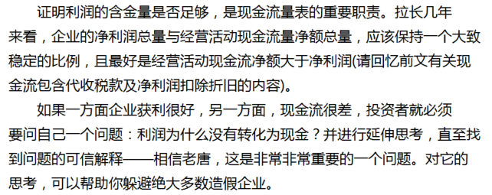
4. 与竞争对手比较

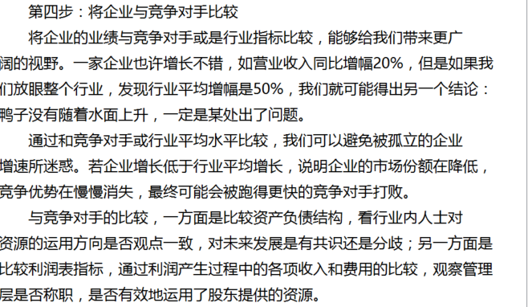

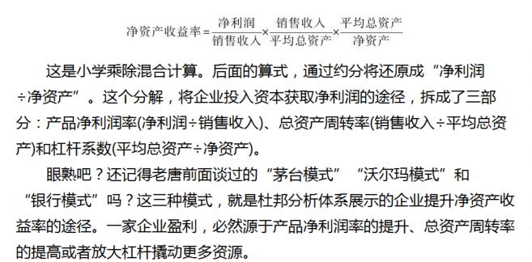
茅台模式 | 依赖高净利润率的产品或服务

沃尔玛模式 | 依赖管理层的运营能力

银行模式 | 使用了足够大的杠杆

cashflow
名称 | 描述 | ts_code | 600519.SH |  | 经营活动现金 | 投资活动现金 | 筹资活动现金
ts_code | TS股票代码 | name | 贵州茅台 |  | + | + | + | 妖精型、 | 经营活动现金为净流入，投资活动现金流为净流入，筹资活动现金为净流入。
ann_date | 公告日期 | end_date | 20131231 |  |  |  |  |  | 唐把这一类型的企业归类为妖精型。这一类型要么是即将展开大规模的对内对外投资活动，正筹本钱；要么可能是起了鬼心思，借着上市公司躯壳搞钱，搞来后再将资金转给关联企业或关联
f_ann_date | 实际公告日期 | net_profit | 15964899881 |  |  |  |  |  | 还是远离比较稳当。
end_date | 报告期 | amort_intang_assets | 31617810.78
comp_type | 公司类型：1一般工商业 2银行 3保险 4证券 | ann_date | 20140325 |  | + | + | - | 老母鸡型、
report_type | 报表类型：见下方详细说明 | beg_bal_cash | 22061999850 |  |  |  |  |  | 经营活动现金流入，说明企业经营活动正常、良性，有钱挣。投资活动现金流入，就要分两种情况了，一种是以前投资的股利或利息收入，另一种是变卖家当。通常来说，是前者的可能性大。一家经营良好的企业，通常不会被迫
net_profit | 净利润 | beg_bal_cash_equ | 0 |  |  |  |  |  | 说，如果投资现金不是变卖家当所得，且经营现金流入和投资现金流入足以覆盖筹资现金流出，投资者可以初步认定这是一家健康发展的企业。企业通过经营以及之前的投资，现在处于收获期，
finan_exp | 财务费用 | c_cash_equ_beg_period | 22061999850 |  |  |  |  |  | 企业近似一只稳定产生现金的债券，如同一只定时定量产蛋的老母鸡。只要售价不高(低市盈率)、产蛋率不错(高股息率)，这种老母鸡型企业，你值得拥有。
c_fr_sale_sg | 销售商品、提供劳务收到的现金 | c_cash_equ_end_period | 21991742238
recp_tax_rends | 收到的税费返还 | c_disp_withdrwl_invest | 0 |  | + | - | + | 蛮牛型、 | 显，这家企业把经营活动挣的钱，加上借债或出让股权筹来的钱，一起投入新项目中去了。企业扩张的急切之心昭然若揭，如同一只勇往直前的蛮牛。
n_depos_incr_fi | 客户存款和同业存放款项净增加额 | c_fr_oth_operate_a | 585366816.43 |  |  |  |  |  | 值。这类蛮牛型企业，投资项目前景究竟如何，是投资者必须首先要考虑的因素。
n_incr_loans_cb | 向中央银行借款净增加额 | c_fr_sale_sg | 33233870604 |  |  |  |  |  | 投资者还有另一件重要的事情需要思考：企业经营现金流入和筹资现金流入，是否能够持续支撑企业扩张至产生现金那天？
n_inc_borr_oth_fi | 向其他金融机构拆入资金净增加额 | c_inf_fr_operate_a | 36713125003
prem_fr_orig_contr | 收到原保险合同保费取得的现金 | c_paid_for_taxes | 12533350979 |  | + | - | - | 奶牛型。 | 说，企业靠着经营现金流入，实施投资并同时清偿债务或回报股东。这种企业怎么样，不错吧？当然不错，如果可以持续的话。
n_incr_insured_dep | 保户储金净增加额 | c_paid_goods_s | 3152308925.5 |  | n_cashflow_act | n_cashflow_inv_act | n_cash_flows_fnc_act |  | “可以持续”的意思，是说经营现金流入要大于投资现金流出和筹资现金流出的总和。这样的企业，靠着挣来的钱不断扩张，同时还能减债或分红，是典型的奶牛型企业。不但吃下去的是草，挤出来的是奶，而且奶牛还在继续长
n_reinsur_prem | 收到再保业务现金净额 | c_paid_invest | 0 |  | 12655024862 | -5339311399.9 | -7385971074.5 |  | 关键是看经营活动现金流入量，减去投资活动现金流出，再减去不包括分红在内的筹资活动现金流出，差值是正是负。如果为正，恭喜你，可能发现一头优质成长奶牛。如果为负，企业随时可能变身“+-+”的蛮牛型企业，投
n_incr_disp_tfa | 处置交易性金融资产净增加额 | c_paid_to_for_empl | 3135608084.8 |  | 经营活动产生的现金流量净额 | 投资活动产生的现金流量净额 | 筹资活动产生的现金流量净额 |  | 请各位看看2013年贵州茅台财报，判断它2013年属于什么类型？“+--”型！再看流量表最后一列“上期金额”，判断2012年它属于什么类型？还是“+--”型！
ifc_cash_incr | 收取利息和手续费净增加额 | c_pay_acq_const_fiolta | 5405740026.2
n_incr_disp_faas | 处置可供出售金融资产净增加额 | c_pay_claims_orig_inco | 0 |  | 认真的投资者不相信一见钟情，请勿仅看一份财报就下结论。上面说的各种类型，起码是要数年数据皆是如此，方可看出并认定企业秉性。一两年的偶然数据不具有代表性。
n_incr_loans_oth_bank | 拆入资金净增加额 | c_pay_dist_dpcp_int_exp | 7391988549.2
n_cap_incr_repur | 回购业务资金净增加额 | c_prepay_amt_borr | 0
c_fr_oth_operate_a | 收到其他与经营活动有关的现金 | c_recp_borrow | 0
c_inf_fr_operate_a | 经营活动现金流入小计 | c_recp_cap_contrib | 6000000
c_paid_goods_s | 购买商品、接受劳务支付的现金 | c_recp_return_invest | 3010000
c_paid_to_for_empl | 支付给职工以及为职工支付的现金 | comp_type | 1
c_paid_for_taxes | 支付的各项税费 | conv_copbonds_due_within_1y | 0 |  |  | 你如果是想寻找优质企业，老唐个人认为，关注以下5组数据足矣，原因均已经在前面谈过了，这里只列出基本条件：
n_incr_clt_loan_adv | 客户贷款及垫款净增加额 | conv_debt_into_cap | 0 |  |  |  | (1)经营活动产生的现金流量净额＞净利润＞0； |  |  | n_cashflow_act > net_profit > 0
n_incr_dep_cbob | 存放央行和同业款项净增加额 | decr_def_inc_tax_assets | -181715611.33
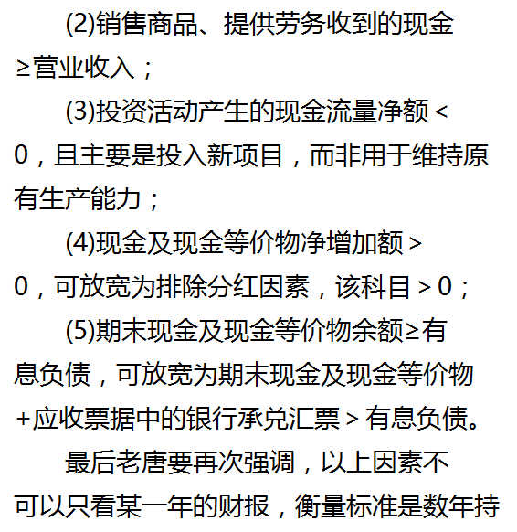
c_pay_claims_orig_inco | 支付原保险合同赔付款项的现金 | decr_deferred_exp | 0 |  |  |  |  |  |  | c_fr_sale_sg >= income.revenue
pay_handling_chrg | 支付手续费的现金 | decr_inventories | -2171082645.6 | 经营活动现金流入小计 = 经营活动产生的现金流量净额 + 经营活动现金流出小计 |  |  |  |  |  | 33233870604 | 30921801317
pay_comm_insur_plcy | 支付保单红利的现金 | decr_oper_payable | -63379598.19 | c_inf_fr_operate_a = n_cashflow_act+act_cash_out_act
oth_cash_pay_oper_act | 支付其他与经营活动有关的现金 | depr_fa_coga_dpba | 520481867.72 | 经营活动现金流入小计 | c_inf_fr_operate_a |  |  |  |  | n_cashflow_inv_act < 0
st_cash_out_act | 经营活动现金流出小计 | eff_fx_flu_cash | 0 |  | 36713125003
n_cashflow_act | 经营活动产生的现金流量净额 | end_bal_cash | 21991742238 |  |  |  |  |  |  | n_incr_cash_cash_equ |  | c_pay_dist_dpcp_int_exp | 分配股利、利润或偿付利息支付的现金 | c_pay_dist_dpcp_int_exp | 7391988549.2
oth_recp_ral_inv_act | 收到其他与投资活动有关的现金 | end_bal_cash_equ | 0 |  |  |  |  |  |  | -70257612.5 |  | 7321730936.8
c_disp_withdrwl_invest | 收回投资收到的现金 | f_ann_date | 20140325 | 经营活动现金流出小计 | st_cash_out_act
c_recp_return_invest | 取得投资收益收到的现金 | fa_fnc_leases | 0 |  | 24058100141 |  |  |  |  | c_cash_equ_end_period | 期末现金及现金等价物余额 | total_cur_liab | 流动负债合计
n_recp_disp_fiolta | 处置固定资产、无形资产和其他长期资产收回的现金净额 | finan_exp | -17474.78 |  |  |  |  |  |  | 21991742238 |  |  | 11307288404
n_recp_disp_sobu | 处置子公司及其他营业单位收到的现金净额 | free_cashflow | 6869896178.9
stot_inflows_inv_act | 投资活动现金流入小计 | ifc_cash_incr | 120698483.4
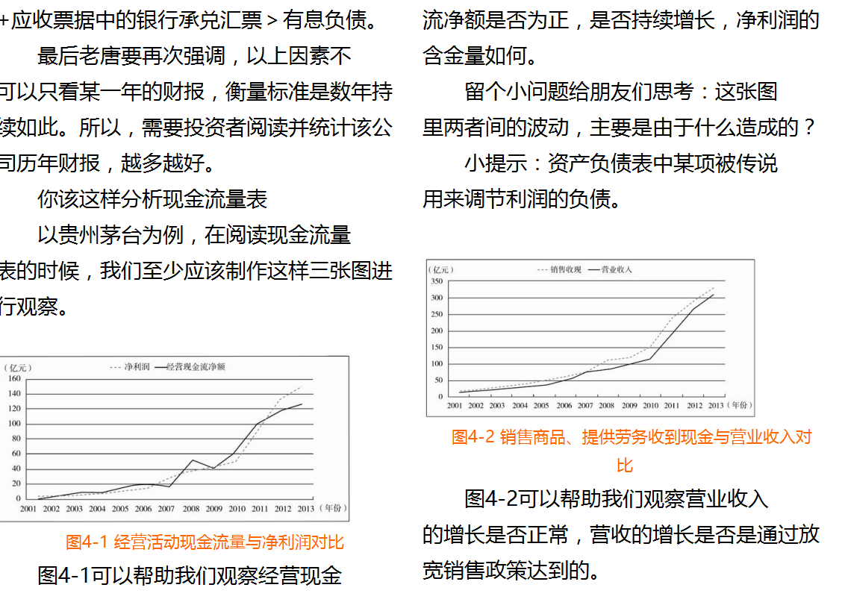
c_pay_acq_const_fiolta | 购建固定资产、无形资产和其他长期资产支付的现金 | im_n_incr_cash_equ | -70257612.5
c_paid_invest | 投资支付的现金 | im_net_cashflow_oper_act | 12655024862
n_disp_subs_oth_biz | 取得子公司及其他营业单位支付的现金净额 | incl_cash_rec_saims | 6000000
oth_pay_ral_inv_act | 支付其他与投资活动有关的现金 | incl_dvd_profit_paid_sc_ms | 631766584.82
n_incr_pledge_loan | 质押贷款净增加额 | incr_acc_exp | 0
stot_out_inv_act | 投资活动现金流出小计 | incr_def_inc_tax_liab | 0
n_cashflow_inv_act | 投资活动产生的现金流量净额 | incr_oper_payable | -1453960453.2
c_recp_borrow | 取得借款收到的现金 | invest_loss | -3010000
proc_issue_bonds | 发行债券收到的现金 | loss_disp_fiolta | 0
oth_cash_recp_ral_fnc_act | 收到其他与筹资活动有关的现金 | loss_fv_chg | 0
stot_cash_in_fnc_act | 筹资活动现金流入小计 | loss_scr_fa | 8997287.17
free_cashflow | 企业自由现金流量 | lt_amort_deferred_exp | 4197830.59
c_prepay_amt_borr | 偿还债务支付的现金 | n_cap_incr_repur | 0
c_pay_dist_dpcp_int_exp | 分配股利、利润或偿付利息支付的现金 | n_cash_flows_fnc_act | -7385971074.5
incl_dvd_profit_paid_sc_ms | 其中:子公司支付给少数股东的股利、利润 | n_cashflow_act | 12655024862
oth_cashpay_ral_fnc_act | 支付其他与筹资活动有关的现金 | n_cashflow_inv_act | -5339311399.9
stot_cashout_fnc_act | 筹资活动现金流出小计 | n_depos_incr_fi | 2773189099.5
n_cash_flows_fnc_act | 筹资活动产生的现金流量净额 | n_disp_subs_oth_biz | 0
eff_fx_flu_cash | 汇率变动对现金的影响 | n_inc_borr_oth_fi | 0
n_incr_cash_cash_equ | 现金及现金等价物净增加额 | n_incr_cash_cash_equ | -70257612.5
c_cash_equ_beg_period | 期初现金及现金等价物余额 | n_incr_clt_loan_adv | 91447500
c_cash_equ_end_period | 期末现金及现金等价物余额 | n_incr_dep_cbob | 3193267094
c_recp_cap_contrib | 吸收投资收到的现金 | n_incr_disp_faas | 0
incl_cash_rec_saims | 其中:子公司吸收少数股东投资收到的现金 | n_incr_disp_tfa | 0
uncon_invest_loss | 未确认投资损失 | n_incr_insured_dep | 0
prov_depr_assets | 加:资产减值准备 | n_incr_loans_cb | 0
depr_fa_coga_dpba | 固定资产折旧、油气资产折耗、生产性生物资产折旧 | n_incr_loans_oth_bank | 0
amort_intang_assets | 无形资产摊销 | n_incr_pledge_loan | 0
lt_amort_deferred_exp | 长期待摊费用摊销 | n_recp_disp_fiolta | 0
decr_deferred_exp | 待摊费用减少 | n_recp_disp_sobu | 0
incr_acc_exp | 预提费用增加 | n_reinsur_prem | 0
loss_disp_fiolta | 处置固定、无形资产和其他长期资产的损失 | oth_cash_pay_oper_act | 1943903415.5
loss_scr_fa | 固定资产报废损失 | oth_cash_recp_ral_fnc_act | 17474.78
loss_fv_chg | 公允价值变动损失 | oth_cashpay_ral_fnc_act | 0
invest_loss | 投资损失 | oth_pay_ral_inv_act | 692967608.36
decr_def_inc_tax_assets | 递延所得税资产减少 | oth_recp_ral_inv_act | 756386234.64
incr_def_inc_tax_liab | 递延所得税负债增加 | others | 0
decr_inventories | 存货的减少 | pay_comm_insur_plcy | 0
decr_oper_payable | 经营性应收项目的减少 | pay_handling_chrg | 8214142.13
incr_oper_payable | 经营性应付项目的增加 | prem_fr_orig_contr | 0
others | 其他 | proc_issue_bonds | 0
im_net_cashflow_oper_act | 经营活动产生的现金流量净额(间接法) | prov_depr_assets | -2004032.3
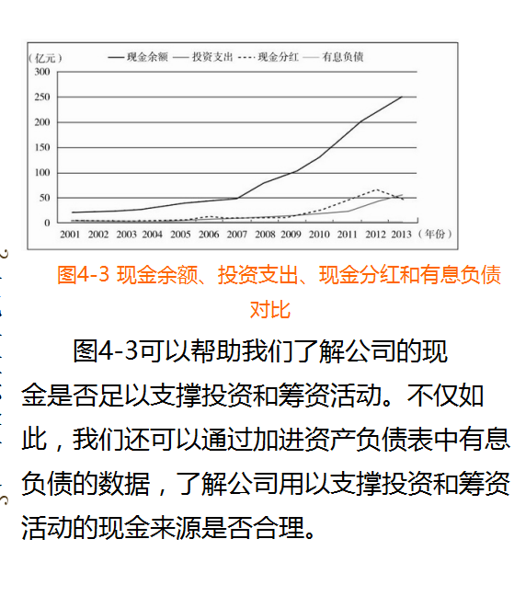
conv_debt_into_cap | 债务转为资本 | recp_tax_rends | 0
conv_copbonds_due_within_1y | 一年内到期的可转换公司债券 | report_type | 1
fa_fnc_leases | 融资租入固定资产 | st_cash_out_act | 24058100141
end_bal_cash | 现金的期末余额 | stot_cash_in_fnc_act | 6017474.78
beg_bal_cash | 减:现金的期初余额 | stot_cashout_fnc_act | 7391988549.2
end_bal_cash_equ | 加:现金等价物的期末余额 | stot_inflows_inv_act | 759396234.64
beg_bal_cash_equ | 减:现金等价物的期初余额 | stot_out_inv_act | 6098707634.6
im_n_incr_cash_equ | 现金及现金等价物净增加额(间接法) | uncon_invest_loss | 0

